总界面UI
 |  | 背包开启、关闭方式
 |  |  | 单独开启
 |  |  |  | 玩家点击背包按钮 |  | 背包按钮具体位置待定
 |  |  | 关闭
 |  |  |  | 玩家点击背包界面关闭按钮

 |  | 背包界面显示位置
没有这种界面了，界面都是全屏的，另外应写明窗口类型，界面标题 | 据帆爷说，这种界面都是全屏的 |  | 背包界面为模态界面，全屏显示
 |  |  | 窗口类型 | 一级窗口B
 |  |  | 界面标题 | 背包
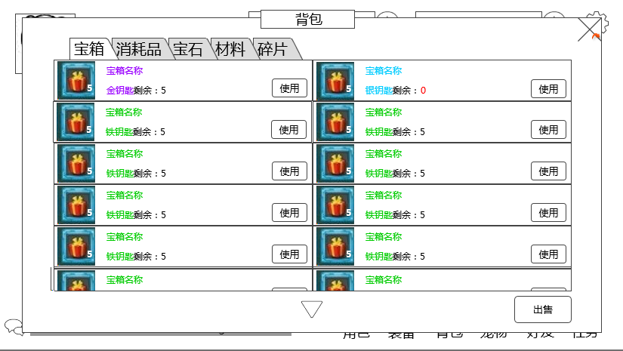

 |  |  |  |  |  |  |  |  |  | 关闭按钮

 |  |  |  |  |  |  |  |  |  | 道具类型分页

 |  |  |  |  |  |  |  |  |  | 道具显示区域

 |  |  |  |  |  |  |  |  |  | 出售按钮

 |  |  | 道具类型分页
 |  |  |  | 分为4个分页

没这个分页 |  |  |  | 默认选择 宝箱分页
 |  |  |  | 玩家点击不同分页按钮可置换物品显示区显示内容
 |  |  |  |  | 具体规则见 基础规则切页 |  |  | 分页规则
宝箱
 |  |  |  | 按钮状态（通用）
 |  |  |  |  | 点击/选中

宝箱
 |  |  |  |  | 常态

 |  |  | 道具显示区域
每页显示数量限制？ |  |  |  | 玩家可上下自由滑动列表
 |  |  |  |  | 若物品数量超过显示区域大小，显示下拉提示
 |  |  |  | 显示规则
 |  |  |  |  | 每页显示数量 |  | 待定
 |  |  |  |  | 道具按照从左至右从上至下的顺序排列

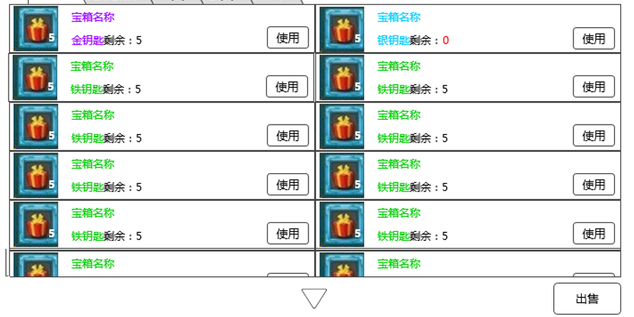
 | 列表显示规则是什么？左右左右排还是怎么的？

 |  |  | 关闭按钮
 |  |  |  | 显示位置
 |  |  |  |  | 见示意图
是否有隐藏的必要，设计目的是什么 |  |  |  | 出现/隐藏规则
那不隐藏啦 |  |  |  |  | 背包界面显示时显示
 |  |  |  | 按钮样式
 |  |  |  |  | 点击
 |  |  |  |  | 常态
 |  |  |  | 按钮操作
 |  |  |  |  | 玩家点击
 |  |  |  |  |  | 退出背包界面回到主界面
 |  |  |  | 音效
 |  |  |  |  | 事件 | 音效资源
 |  |  |  |  | 点击按钮 | 待定

 |  |  | 出售按钮
 |  |  |  | 显示位置
 |  |  |  |  | 见示意图
 |  |  |  | 出现/隐藏规则
点击出售后，出售应该隐藏吧 |  |  |  |  | 背包界面显示时显示
对的 |  |  |  |  | 点击出售后，出售按钮隐藏
 |  |  | 多语言 | 按钮文案
 |  |  |  |  | 出售
 |  |  |  | 按钮样式
 |  |  |  |  | 点击
 |  |  |  |  | 常态
 |  |  |  | 音效
 |  |  |  |  | 事件 | 音效资源
 |  |  |  |  | 点击按钮 | 待定
 |  |  |  | 按钮操作
 | 这还是要扫背包，建议做成点了出售之后，为0的不显示那个可以选择的勾选 |  |  |  | 玩家选择分页内道具item表sellPrice列全部为0时，点击出售按钮提示bag_record_006
 | 确实不显示，但是全部为0的时候禁用 |  |  |  | 玩家点击出售按钮后，背包进入道具出售状态，具体逻辑详见道具出售分页 |  |  |  | 道具出售
给个im | 三方确认 |  |  |  | 玩家点击出售按钮后切换切页，背包切换至玩家所选切页，同时退出道具出售状态

具体分页逻辑
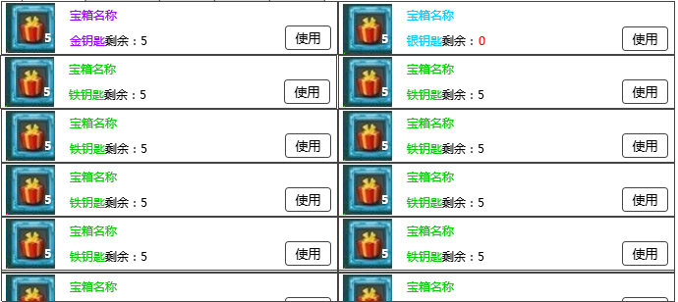
 |  |  |  |  |  |  |  |  |  |  |  |  | 道具显示列表

只有钥匙没有宝箱的时候，什么都不显示么，看不着钥匙？ |  | 宝箱显示列表
钥匙在材料中显示
 |  |  |  | 道具icon | 道具名称

 |  |  |  |  | 使用条件 |  |  | 使用按钮
 |  |  | 道具icon
 |  |  |  | 符合道具icon通用样式规则

道具名称或者宝箱名称 | 道具 |  | 道具名称
 |  |  | 多语言 | 显示 “道具名称”
 |  |  |  | 字色 | 根据道具的品质显示对应颜色
 |  |  |  | 字号 | 待定

 |  |  | 使用条件
 | 非宝箱类道具空着？ |  |  | 显示 需求道具名称与玩家目前拥有该道具个数，仅宝箱类道具显示
 |  |  |  | 若开启宝箱不需要道具则不显示
 | 只是使用条件只在宝箱类显示 |  |  | 多语言 | 需求道具名称
 |  |  |  |  |  | 固定长度（具体长度待定），通过Item表中 needItem读取
 |  |  |  |  |  | 显示 “道具名称”
 |  |  |  |  |  | 字色 | 根据道具的品质显示对应颜色
 |  |  |  |  |  | 字号 | 待定
 |  |  |  |  | 剩余：
 |  |  |  |  |  | 固定位置显示（具体位置看需求道具名称长度）
 |  |  |  |  |  | 内容 | 剩余：
 |  |  |  |  |  | 字色 | 系统字色
 |  |  |  |  |  | 字号 | 待定
 |  |  |  |  | 玩家目前拥有该道具个数
 |  |  |  |  |  | 通过读取数据库读取玩家拥有该道具数量
 |  |  |  |  |  | 内容 | 数字（整型）
 |  |  |  |  |  | 字色
 |  |  |  |  |  |  | 当玩家拥有该道具数量>0
 |  |  |  |  |  |  |  | 系统字色
 |  |  |  |  |  |  | 当玩家拥有该道具数量=0
 |  |  |  |  |  |  |  | 红色
 |  |  |  |  |  | 字号 | 待定

 |  |  | 使用按钮
 |  |  |  | 控件类型
 |  |  |  |  | 按钮
 |  |  |  | 显示位置
 |  |  |  |  | 见示意图
 |  |  |  | 出现/隐藏规则
 |  |  |  |  | 背包宝箱分页显示
 |  |  |  | 按钮文案
 |  |  |  |  | 使用
 |  |  |  | 按钮样式
 |  |  |  |  | 普通 | 待美术设计后回归
 |  |  |  |  | 按下 | 待美术设计后回归
 |  |  |  | 音效
 |  |  |  |  | 事件 | 音效资源 |  |  |  |  |  | 开启宝箱Icon
 |  |  |  |  | 点击按钮 | 待定 |  |  |  |  |  |  | 符合道具icon通用样式规则
 |  |  |  | 按钮操作 |  |  |  |  |  |  |  | 使用个数默认为玩家拥有钥匙个数，若玩家拥有钥匙个数>=10,则默认为10
 |  |  |  |  |  |  |  |  |  |  |  | 玩家自主调整使用个数按钮
 |  |  |  |  |  | 开启需要道具 |  |  |  |  |  |  | 按钮状态
 |  |  |  |  |  |  | 玩家拥有需求道具数量>0 |  |  |  |  |  |  | 普通
 |  |  |  |  |  |  |  | 弹出开启数量选择二级确认框 |  |  |  |  |  | 按下
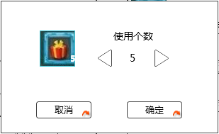
 |  |  |  |  |  |  |  |  |  |  |  |  |  | 禁用
 |  |  |  |  |  |  |  |  |  |  |  |  | 按钮操作
 |  |  |  |  |  |  |  |  |  |  |  |  |  | 单击可调整玩家使用宝箱个数
 |  |  |  |  |  |  | 开启宝箱Icon |  |  |  |  |  |  | 单次调整最小单位数量为1
宝箱有10个，钥匙有5个，也显示10个么？能开启的只有5个吧 |  |  |  |  |  |  |  |  |  |  |  |  |  | 最大使用个数
显示10个，钥匙显示5个 |  |  |  |  |  |  |  |  |  |  |  |  |  |  | 当玩家拥有宝箱个数<10
 | 拥有宝箱5个，有钥匙3个，最大使用个数也是5？ |  |  |  |  |  |  |  |  |  |  |  |  |  |  | 最大使用个数=玩家拥有宝箱个数
 | 3个 |  |  |  |  |  |  |  |  |  |  |  |  |  | 当玩家拥有宝箱个数>=10
 |  |  |  |  |  |  |  |  |  |  |  |  |  |  |  | 最大使用个数=10
 |  |  |  |  |  |  |  |  |  |  |  |  |  | 最小使用个数 | 1
/写成或吧，看着像除号，另外“对应按钮”是指哪个按钮 | 对应按钮说的是谁，这句话写清楚了 |  |  |  |  |  |  |  |  |  | 玩家自主调整使用个数按钮 |  |  | 通过按钮使使用个数=最小使用个数
好哒 |  |  |  |  |  |  |  |  |  |  |  |  |  |  | 左侧玩家自主调整使用个数按钮为禁用状态
 |  |  |  |  |  |  |  |  |  |  |  |  |  | 通过按钮使使用个数=最大使用个数
 |  |  |  |  |  |  |  |  |  |  |  |  |  |  | 右侧玩家自主调整使用个数按钮为禁用状态
 |  |  |  |  |  |  |  |  |  |  |  |  | 音效
 |  |  |  |  |  |  |  |  |  |  |  |  |  | 事件 | 音效资源
 |  |  |  |  |  |  |  |  |  |  |  |  |  | 点击按钮 | 待定
 |  |  |  |  |  |  |  |  |  |  |  | 取消按钮
 |  |  |  |  |  |  |  |  |  |  |  |  | 关闭二级
 |  |  |  |  |  |  |  |  |  |  |  | 确定按钮
宝箱获得的道具可能是各种分页下，怎么飘入背包的，如果直接飘入宝箱分页缺乏真实感吧？ |  |  |  |  |  |  |  |  |  |  |  |  | 关闭二级，开启宝箱，弹出宝箱奖励界面
额。。这个讨论下
 | 如果要开的宝箱数超过拥有的钥匙数，不弹这个？ |  |  |  |  |  | 玩家拥有需求道具数量=0
 | 不弹 |  |  |  |  |  |  | 弹出需求道具购买二级确认框 |  |  | 玩家拥有钻石 | 玩家充值钻石
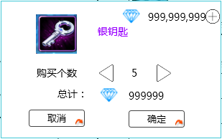
 |  |  |  |  |  |  |  |  |  |  |  | 需求道具Icon
 |  |  |  |  |  |  |  |  |  |  |  |  | 符合道具icon通用样式规则（不显示叠加数量）
 |  |  |  |  |  |  | 需求道具Icon |  |  |  |  | 需求道具名称
 |  |  |  |  |  |  |  |  |  |  |  | 多语言 | 显示 “道具名称”
 |  |  |  |  |  |  |  |  |  |  |  |  | 字色 | 根据道具的品质显示对应颜色
 |  |  |  |  |  |  |  |  |  |  |  |  | 字号 | 待定
 |  |  |  |  |  |  |  |  |  |  |  | 购买个数默认为1
 |  |  |  |  |  |  | 需求道具名称 |  |  |  |  | 玩家自主调整购买个数按钮
 |  |  |  |  |  |  |  |  |  |  |  |  | 按钮状态
 |  |  |  |  |  |  |  |  |  |  |  |  |  | 普通
 |  |  |  |  |  |  |  |  |  |  | 玩家自主调整购买个数按钮 |  |  | 按下
 |  |  |  |  |  |  |  |  |  | 玩家购买花费 |  |  |  | 禁用
 |  |  |  |  |  |  |  |  |  |  |  |  | 按钮操作
 |  |  |  |  |  |  |  |  |  |  |  |  |  | 单击可调整玩家购买宝箱个数
 |  |  |  |  |  |  |  |  |  |  |  |  |  | 单次调整最小单位数量为1
购买物品是否有必要限制这么小的购买数量，如果有100个宝箱想要开启，开启10次由于有物品获得不会觉得不爽，但是要买10次意味着花了10次的钱，这很不爽 |  |  |  |  |  |  |  |  |  |  |  |  |  | 最大购买个数 | 50
每次只能开10个 |  |  |  |  |  |  |  |  |  |  |  |  |  | 最小购买个数 | 1
 | 对应按钮说的是谁，这句话写清楚了 |  |  |  |  |  |  |  |  |  |  |  |  | 通过按钮使使用个数=最小使用个数
 |  |  |  |  |  |  |  |  |  |  |  |  |  |  | 左侧玩家自主调整使用个数按钮为禁用状态
 |  |  |  |  |  |  |  |  |  |  |  |  |  | 通过按钮使使用个数=最大使用个数
 |  |  |  |  |  |  |  |  |  |  |  |  |  |  | 右侧玩家自主调整使用个数按钮为禁用状态
 |  |  |  |  |  |  |  |  |  |  |  |  | 音效
 |  |  |  |  |  |  |  |  |  |  |  |  |  | 事件 | 音效资源
 |  |  |  |  |  |  |  |  |  |  |  |  |  | 点击按钮 | 待定
 |  |  |  |  |  |  |  |  |  |  |  | 玩家拥有钻石
 |  |  |  |  |  |  |  |  |  |  |  |  | 显示玩家当前拥有的钻石数量
 |  |  |  |  |  |  |  |  |  |  |  |  | 钻石上限待定，排版留11个数字位
 |  |  |  |  |  |  |  |  |  |  |  |  | 显示遵循通用货币显示规范
 |  |  |  |  |  |  |  |  |  |  |  |  | 对齐方式 | 左对齐
 |  |  |  |  |  |  |  |  |  |  |  |  | 字色 | 采用系统默认字色
 |  |  |  |  |  |  |  |  |  |  |  |  | 字号 | 待定
界面上没有这一元素 | 充值钻石说的是什么？ |  |  |  |  |  |  |  |  |  |  | 玩家充值钻石
 |  |  |  |  |  |  |  |  |  |  |  |  | 具体见 商店系统设计文档 逻辑+UI分页商城逻辑+UI
 |  |  |  |  |  |  |  |  |  |  |  | 玩家购买花费
 |  |  |  |  |  |  |  |  |  |  |  |  | 显示玩家购买当前个数道具需要花费的钻石=道具单价*玩家购买个数
 |  |  |  |  |  |  |  |  |  |  |  |  |  | 其中道具单价从Item表中buyPrice读取
 |  |  |  |  |  |  |  |  |  |  |  |  | 字色
 |  |  |  |  |  |  |  |  |  |  |  |  |  | 玩家购买花费<=玩家拥有钻石
 |  |  |  |  |  |  |  |  |  |  |  |  |  |  | 采用系统默认字色
 |  |  |  |  |  |  |  |  |  |  |  |  |  | 玩家购买花费>玩家拥有钻石
 |  |  |  |  |  |  |  |  |  |  |  |  |  |  | 红色
 |  |  |  |  |  |  |  |  |  |  |  | 取消按钮
 |  |  |  |  |  |  |  |  |  |  |  |  | 关闭二级
玩家钻石不足时，点击确定按钮如何处理？提供两种思路，第一种，限制玩家可购买钥匙数=玩家钻石数/单价，只有玩家一个钥匙都买不起的时候才引导充值，第二种，不限制玩家购买数量，点确定的时候如果钻石不足引导充值 |  |  |  |  |  |  |  |  |  |  |  | 确定按钮
 |  |  |  |  |  |  |  |  |  |  |  |  | 玩家购买花费<=玩家拥有钻石
 |  |  |  |  |  |  |  |  |  |  |  |  |  | 关闭二级，购买相应道具，获得的道具直接进包并刷新背包显示
 |  |  |  |  |  |  |  |  |  |  |  |  | 玩家购买花费>玩家拥有钻石
 |  |  |  |  |  |  |  |  |  |  |  |  |  | 提示bag_record_005
此种道具的开启条件处如何显示，留空？ |  |  |  |  |  | 开启不需要道具
留空 |  |  |  |  |  |  | 开启宝箱，弹出宝箱奖励界面

 |  |  |  | 宝箱奖励界面

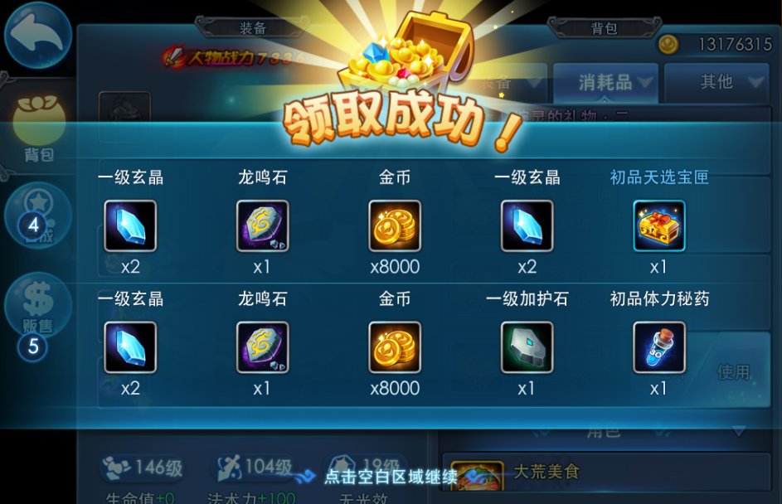
999999
999999
2
2
2
2

 |  | 界面标题

 |  | 获得金币

 |  | 开启宝箱个数

 |  | 获得道具

 |  |  |  |  |  |  |  |  |  | 确定按钮

 |  |  |  | 窗口类型
 |  |  |  |  | 浮窗窗口A
 |  |  |  | 窗口内容
 |  |  |  |  | 包含每次开启宝箱结果展示
 |  |  |  |  | 每次开宝箱奖励展示
 |  |  |  |  |  | 每一次开启宝箱结果为一行
 |  |  |  |  |  | 界面中最多可以同时展示2行
 |  |  |  | 多语言 | 界面标题
 |  |  |  |  |  | 领取成功

 |  |  |  |  | 获得金币
 |  |  |  |  |  | 显示金币Icon和具体获得金币数量，若宝箱无金币奖励则金币数量显示为0
 |  |  |  |  |  | 玩家开启宝箱后，若获得金币超出玩家可拥有金币上限则超出部分不给玩家
 |  |  |  |  |  | 获得金币数量最大6位
 |  |  |  |  |  | 字色 | 采用系统默认字色
 |  |  |  |  |  | 字号 | 待定

 |  |  |  |  | 开启宝箱个数
 |  |  |  |  |  | 显示是第几个宝箱的奖励，最大为10
 |  |  |  |  |  | 字色 | 采用系统默认字色
 |  |  |  |  |  | 字号 | 待定

 |  |  |  |  | 获得道具
 |  |  |  |  |  | 从左至右依次显示玩家开启宝箱获得的道具图标及个数
 |  |  |  |  |  | 最多可以显示下8个图标，超过8个图标不显示
 |  |  |  |  |  | 点击图标可以显示tips，tips位置显示同通用规则
 |  |  |  |  |  |  | 道具icon
 |  |  |  |  |  |  |  | 符合道具icon通用样式规则
 |  |  |  |  |  |  | 道具名称
 |  |  |  |  |  |  | 多语言 | 显示 “道具名称”
 |  |  |  |  |  |  |  | 字色 | 根据道具的品质显示对应颜色
 |  |  |  |  |  |  |  | 字号 | 待定

 |  |  |  |  | 确定按钮
 |  |  |  |  |  | 按钮状态
 |  |  |  |  |  |  | 普通
 |  |  |  |  |  |  | 按下
 |  |  |  |  |  | 按钮操作
 |  |  |  |  |  |  | 点击后，关闭界面

 |  |  |  | 展示动画规则
 |  |  |  |  | 先出现标题，然后逐次宝箱奖励展示，每次出现1行，最后出现退出提示
 |  |  |  |  | 当展示次数超过2时，已展示内容向上翻滚，同时显示最新的一条展示内容
 |  |  |  |  | 动画展示过程中，无法响应滑动操作
 |  |  |  |  | 动画展示过程中，点击展示界面可以直接将所有内容展示出来，同时显示至最后一个展示的内容
 |  |  |  |  | 动画展示结束后，可以响应滑动操作

 |  | 角色消耗品列表
 |  |  |  | 道具Icon | 道具名称 |  |  | 使用按钮

 |  |  | 显示逻辑
 | 宠物经验药是否在背包显示 |  |  | 背包中消耗品分页，只显示classtype=2的消耗品
 | 不在
 |  |  | 道具icon
 |  |  |  | 同宝箱列表

 |  |  | 装备名称
 |  |  | 多语言 | 同宝箱列表

 |  |  | 使用按钮
出现隐藏规则就不同，还是列一下吧 |  |  |  | 控件类型
？ |  |  |  |  | 按钮
 |  |  |  | 显示位置
 |  |  |  |  | 见示意图
 |  |  |  | 出现/隐藏规则
 |  |  |  |  | 背包消耗品分页显示
 |  |  |  | 按钮文案
 |  |  |  |  | 使用
 |  |  |  | 按钮样式
 |  |  |  |  | 普通 | 待美术设计后回归
 |  |  |  |  | 按下 | 待美术设计后回归
 |  |  |  | 音效
 |  |  |  |  | 事件 | 音效资源
 |  |  |  |  | 点击按钮 | 待定
 |  |  |  | 按钮操作
 |  |  |  |  | 点击使用该道具

 |  |  |  | 按钮操作特殊逻辑
 |  |  |  |  | 根据不同情况反馈玩家不同信息，其余疲劳值逻辑见 疲劳值文档
这个应该是疲劳文档写吧 |  |  |  |  |  | 玩家疲劳值未满
额。。 |  |  |  |  |  |  | 点击使用疲劳值药按钮，提示bag_record_001
 |  |  |  |  |  | 玩家疲劳值已满
 |  |  |  |  |  |  | 点击使用疲劳值药按钮，提示bag_record_002
不管几倍都提示多倍？ |  |  |  |  |  | 玩家目前已使用多倍经验药
是滴 |  |  |  |  |  |  | 点击使用多倍经验药按钮，提示bag_record_003
 |  |  |  |  |  | 玩家目前未使用多倍经验药
 |  |  |  |  |  |  | 点击使用多倍经验药按钮，提示bag_record_004

 |  | 宝石分页

这个列表的显示规则是否是同类的宝石放一起，还是仍然按着等级啥的排序？
 |  |  | 宝石列表格式见 宠物界面文档 装备镶嵌宝石界面分页
 |  |  | 特殊逻辑
 |  |  |  | 屏蔽列表上按钮
 |  |  |  | 已镶嵌宝石不显示在背包中
 |  | 材料分页
材料没有使用按钮 |  |  | 显示逻辑完全同消耗品显示
 |  |  | 特殊逻辑
 |  |  |  | 屏蔽列表上按钮
 |  |  | 材料列表

 |  | 道具tips
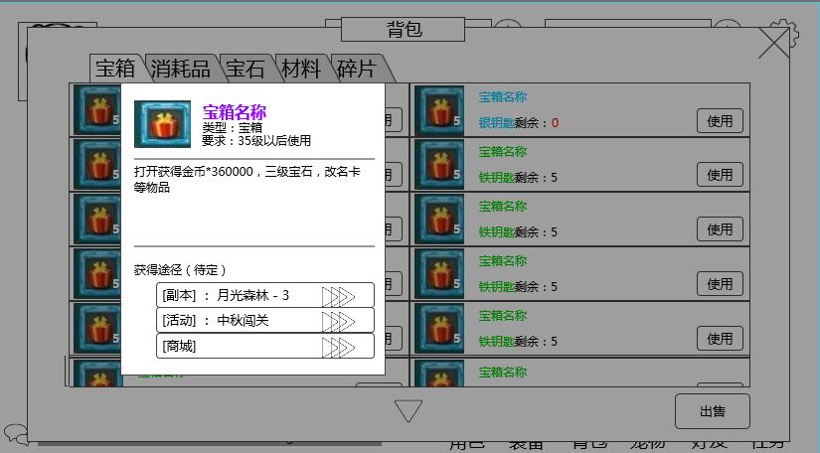

 |  |  | tips出现条件
 |  |  |  | 玩家点击道具Icon

 |  |  | 具体逻辑
 |  |  |  | 基础逻辑详见 道具基础逻辑文档 非装备道具tips
 |  |  |  | 特殊逻辑
 |  |  |  |  | 玩家点击道具列表唤出（非按钮处）

道具出售
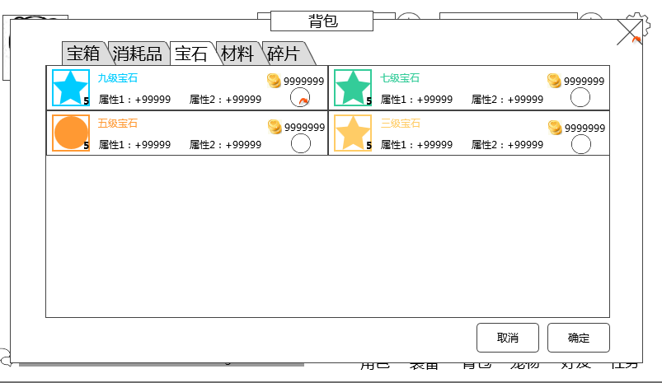

 |  |  |  |  |  |  |  |  |  |  |  |  |  | 道具出售选择列表

 |  |  |  |  |  |  |  |  |  |  |  |  |  | 取消确认按钮

 |  | 道具出售选择列表
 |  |  | 基础逻辑
不可出售的道具是否显示，如果显示前面提到的出售按钮禁用矛盾 |  |  |  | 玩家点击出售按钮后需要刷新背包列表，将item表中sellPrice列不为0的道具列表后方添加出售价格与出售选择按钮，为0的道具列表后方不添加
 |  |  |  | 隐藏原道具列表功能按钮
不矛盾吧。。 |  |  |  |  | 出售价格
出售道具的时候要屏蔽道具上面的功能按钮吧 | 出售价格为0或者没有出售价格的，金币如何显示？ |  |  |  |  | 目前定义道具卖店产出全部为金币
 |  |  |  |  |  | 通过item表中sellPrice列读取
这个出售功能是指针对单独切页还是针对全部切页？那个切页前现在是可点击还是禁用？ |  |  |  |  |  | 显示位置 | 见示意图
 |  |  |  |  |  | 字色 | 系统字色
 |  |  |  |  |  | 字号 | 待定

 | 出售价格为0或者没有出售价格的，这个按钮是不是不显示比较好 |  |  |  | 出售选择按钮
 |  |  |  |  |  | 控件类型
 |  |  |  |  |  |  | 按钮
 |  |  |  |  |  | 显示位置
 |  |  |  |  |  |  | 见示意图
 |  |  |  |  |  | 出现/隐藏规则
 |  |  |  |  |  |  | 玩家点击出售后，道具出售选择列表内出现
 |  |  |  |  |  | 按钮文案
 |  |  |  |  |  |  | 无
 |  |  |  |  |  | 按钮样式
 |  |  |  |  |  |  | 普通 | 待美术设计后回归
 |  |  |  |  |  |  | 按下 | 待美术设计后回归
 |  |  |  |  |  |  | 选中 | 待美术设计后回归
 |  |  |  |  |  | 音效
 |  |  |  |  |  |  | 事件 | 音效资源
 |  |  |  |  |  |  | 点击按钮 | 待定

 |  |  |  |  |  | 按钮操作
 |  |  |  |  |  |  | 判定按钮状态
 |  |  |  |  |  |  |  | 普通
 |  |  |  |  |  |  |  |  | 玩家点击后变为选中状态
 |  |  |  |  |  |  |  |  | 判定玩家拥有该道具个数=1
 |  |  |  |  |  |  |  |  |  | 直接选中该道具
 | 感觉这个出售个数这样显示有点不够清晰，玩家容易误操作 |  |  |  |  |  |  |  |  | 直接选中该道具，在道具出售选择列表上显示出售个数
 |  |  |  |  |  |  |  |  |  | 出售个数字色 |  | 待定
道具未被选中时，个数是否显示？同理道具被取消选中后，个数是否消失？
不显示，消失
这个金币显示的是单价还是总价？
单价
 |  |  |  |  |  |  |  |  | 玩家拥有该道具个数>1
 | 这个没必要用半透吧 |  |  |  |  |  |  |  |  | 弹出出售数量选择界面，位置覆盖该道具slot

Max
撤销
确定
现在有10个道具，选中，然后弹出这个界面，然后，点其余位置使这个界面关闭，此时，该道具的出售数量是多少？ |  |  |  |  |  |  |  |  |  |  |  |  | 出售个数默认为玩家拥有该道具个数
 |  |  |  |  |  |  |  |  |  |  |  |  | 玩家自主调整购买个数按钮
 |  |  |  |  |  |  |  |  |  |  |  |  |  | 按钮状态
 |  |  |  |  |  |  |  |  |  |  |  |  |  |  | 普通
 |  |  |  |  |  |  |  | 选中 |  |  |  |  |  |  | 按下
 |  |  |  |  |  |  |  |  | 判定玩家拥有该道具个数=1 |  |  |  |  |  | 禁用
 |  |  |  |  |  |  |  |  |  | 取消按钮选中状态 |  |  |  | 按钮操作
 |  |  |  |  |  |  |  |  | 玩家拥有该道具个数>1 |  |  |  |  |  | 单击可调整玩家出售道具个数
为0时点确定，变为不选中状态 |  |  |  |  |  |  |  |  |  | 弹出出售数量选择界面，位置覆盖该道具slot |  |  |  |  | 单次调整最小单位数量为1
 |  |  |  |  |  |  |  |  |  |  | 出售个数默认为玩家刚刚选择的出售道具个数 |  |  |  | 最大出售道具个数 | 玩家拥有该道具个数
最小应该是1吧，怎么会有0个道具 |  |  |  |  |  |  |  |  |  |  |  |  |  |  | 最小出售道具个数 | 1
/写成或吧，看着像除号，另外“对应按钮”是指哪个按钮 |  |  |  |  |  |  |  |  |  |  |  |  |  |  | 通过按钮使使用个数=最小使用个数
 |  |  |  |  |  |  |  |  |  |  |  |  |  |  |  | 左侧玩家自主调整使用个数按钮为禁用状态
 |  |  |  |  |  |  |  |  |  |  |  |  |  |  | 通过按钮使使用个数=最大使用个数
 |  |  |  |  |  |  |  |  |  |  |  |  |  |  |  | 右侧玩家自主调整使用个数按钮为禁用状态
 |  |  |  |  |  |  |  |  |  |  |  |  |  |  | 长按可连续调整出售道具个数，目前定义起始1s变化5个，随时间1s变化数量上涨（具体数量待定）
一般游戏都会有一次+10或者加至最大的按钮，不然如果有9999个道具，要长按多久？另外，长按的规则缺失，比如1s中加几个 | 如果有这种点击其他界面可以关闭界面的方式，建议就去掉确定按钮，这个小界面做的非常小的那种 |  |  |  |  |  |  |  |  |  |  |  |  |  | 点击除出售数量选择界面其余位置关闭界面，不响应选中操作
 | 如果选了数量0，关闭界面后，是不显示出售选中状态还是出售数量显示0 |  |  |  |  |  |  |  |  |  |  |  | 确定按钮
 |  |  |  |  |  |  |  |  |  |  |  |  |  | 按钮状态
 |  |  |  |  |  |  |  |  |  |  |  |  |  |  | 普通
 |  |  |  |  |  |  |  |  |  |  |  |  |  |  | 按下
 |  |  |  |  |  |  |  |  |  |  |  |  |  | 按钮操作
 |  |  |  |  |  |  |  |  |  |  |  |  |  |  | 点击后，关闭二级，在道具出售选择列表上显示玩家选择的出售个数
 |  |  |  |  |  |  |  |  |  |  |  |  | Min按钮
 |  |  |  |  |  |  |  |  |  |  |  |  |  | 按钮状态
 |  |  |  |  |  |  |  |  |  |  |  |  |  |  | 普通
 |  |  |  |  |  |  |  |  |  |  |  |  |  |  | 按下
 |  |  |  |  |  |  |  |  |  |  |  |  |  | 按钮操作
 |  |  |  |  |  |  |  |  |  |  |  |  |  |  | 玩家点击按钮将置出售数量为1
 |  |  |  |  |  |  |  |  |  |  |  |  | Max按钮
 |  |  |  |  |  |  |  |  |  |  |  |  |  | 按钮状态
 |  |  |  |  |  |  |  |  |  |  |  |  |  |  | 普通
 |  |  |  |  |  |  |  |  |  |  |  |  |  |  | 按下
 |  |  |  |  |  |  |  |  |  |  |  |  |  | 按钮操作
 |  |  |  |  |  |  |  |  |  |  |  |  |  |  | 玩家点击按钮将置出售数量为玩家拥有该道具个数
 |  |  |  |  |  |  |  |  |  |  |  |  | 撤销按钮
 |  |  |  |  |  |  |  |  |  |  |  |  |  | 按钮状态
 |  |  |  |  |  |  |  |  |  |  |  |  |  |  | 普通
 |  |  |  |  |  |  |  |  |  |  |  |  |  |  | 按下
 |  |  |  |  |  |  |  |  |  |  |  |  |  | 按钮操作
 |  |  |  |  |  |  |  |  |  |  |  |  |  |  | 点击后，关闭二级，取消按钮选中状态，取消显示道具出售选择列表出售个数
问问 |  | 取消
 |  |  | 控件类型
 |  |  |  | 按钮
 |  |  | 显示位置
 |  |  |  | 见示意图
 |  |  | 出现/隐藏规则
附近是指上下左右中？=。= |  |  |  | 玩家点击出售后出现
 |  |  | 按钮文案
 |  |  |  | 取消
 |  |  | 按钮样式
 |  |  |  | 普通 | 待美术设计后回归
 |  |  |  | 按下 | 待美术设计后回归
 |  |  | 音效
 |  |  |  | 事件 | 音效资源
 |  |  |  | 点击按钮 | 待定

 |  |  | 按钮操作
 |  |  |  | 退出道具出售状态，回到背包状态

 |  | 确定
 |  |  | 控件类型
 |  |  |  | 按钮
 |  |  | 显示位置
 |  |  |  | 见示意图
 |  |  | 出现/隐藏规则
附近是指上下左右中？=。= |  |  |  | 玩家点击出售后出现
 |  |  | 按钮文案
 |  |  |  | 确定
 |  |  | 按钮样式
 |  |  |  | 普通 | 待美术设计后回归
 |  |  |  | 按下 | 待美术设计后回归
 |  |  | 音效
 |  |  |  | 事件 | 音效资源
 |  |  |  | 点击按钮 | 待定

 |  |  | 按钮操作
 |  |  |  | 若玩家未选中出售道具时，提示bag_record_007
 |  |  |  | 玩家有选中出售道具时
 |  |  |  |  | 点击确认弹出确认出售二级界面
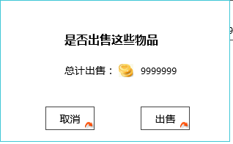

*若金币达到上限，出售将无法继续获得金币
按钮用确定吧，统一

确定

 |  |  |  |  |  |  | 具体逻辑
 |  |  |  |  |  |  |  | 总计出售价格=全体道具收入量的和
 |  |  |  |  |  |  |  | 每件道具收入量=每件装备出售个数*单价
 |  |  |  |  |  |  |  | 单价
 |  |  |  |  |  |  |  |  | 通过item表中sellPrice列读取
 |  |  |  |  |  |  | 取消按钮
 |  |  |  |  |  |  |  | 通用按钮状态
 |  |  |  |  |  |  |  | 按钮操作
 |  |  |  |  |  |  |  |  | 关闭二级，回到道具出售选择列表
 |  |  |  |  |  |  | 确定按钮
 |  |  |  |  |  |  |  | 通用按钮状态
 |  |  |  |  |  |  |  | 按钮操作
 | 金币达到上限，也能出售？ |  |  |  |  |  |  |  | 将玩家所选道具出售获得金币，刷新背包并退出道具出售状态

 | 看IM页

装备入口
装备界面开启、关闭方式
 | 单独开启
 |  | 玩家点击主界面装备按钮 |  |  | 装备按钮具体位置待定
 | 关闭
 |  | 玩家点击装备界面关闭按钮

装备界面显示位置
 | 装备界面为模态界面，出现在屏幕左侧，装备界面出现时背景加黑色遮罩
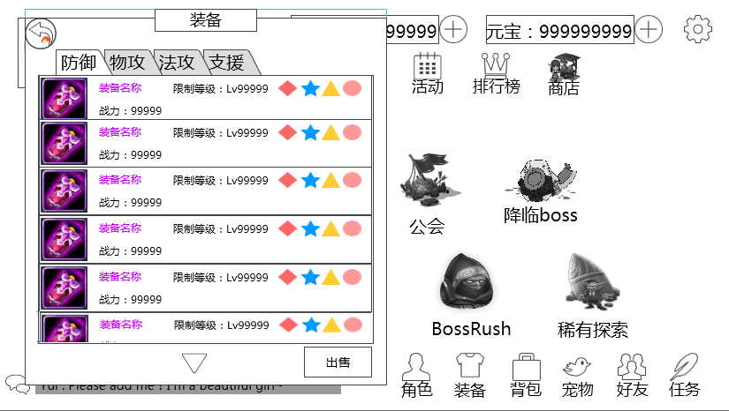

返回按钮

 |  |  |  |  |  |  |  |  | 装备类型分页

 |  |  |  |  |  |  |  |  | 道具显示区域

 |  |  |  |  |  |  |  |  | 出售按钮

 | 装备类型分页
 |  | 分为4个分页

 |  | 默认选择 防御分页
 |  | 玩家点击不同分页按钮可置换物品显示区显示内容
 |  |  | 分页通过item表中装备的subType区分装备类型
 |  |  | 其他逻辑同背包，具体详见 分页规则 |  |  |  | 分页规则
防御
 |  | 按钮状态（通用）
 |  |  | 点击/选中

防御
 |  |  | 常态

 | 道具显示区域

 |  | 装备列表格式
 |  |  | 装备列表格式见 宠物界面文档 装备列表界面分页
 |  |  | 特殊逻辑
 |  |  |  | 屏蔽列表上按钮
 |  |  |  | 仅显示玩家宠物未装备的装备
 | 返回按钮
 |  | 显示位置
 |  |  | 见示意图
 |  | 出现/隐藏规则
 |  |  | 装备界面显示时显示
 |  |  | 玩家点击出售按钮后隐藏
 |  | 按钮样式
 |  |  | 点击
 |  |  | 常态
 |  | 按钮操作
 |  |  | 玩家点击
 |  |  |  | 退出装备界面回到主界面
 |  | 音效
 |  |  | 事件 | 音效资源
 |  |  | 点击按钮 | 待定

 | 出售按钮
 |  | 出售按钮
 |  |  | 显示位置
 |  |  |  | 见示意图
 |  |  | 出现/隐藏规则
 |  |  |  | 装备界面显示时显示
 |  | 多语言 | 按钮文案
 |  |  |  | 出售
 |  |  | 按钮样式
 |  |  |  | 点击
 |  |  |  | 常态
 |  |  |  | 禁用
 |  |  | 音效
 |  |  |  | 事件 | 音效资源
 |  |  |  | 点击按钮 | 待定
 |  |  | 按钮操作
 |  |  |  | 玩家选择分页内无装备时，按钮为禁用状态
 |  |  |  | 玩家点击出售按钮后，装备及没按进入道具出售状态，具体逻辑详见道具出售分页 |  |  |  | 道具出售
 |  |  |  |  | 列表样式

 |  |  |  |  |  |  |  | 出售选择按钮

 |  |  |  |  | 特殊逻辑
 |  |  |  |  |  | 由于装备不可叠加，则玩家点击出售选择按钮直接选中该道具，并无需在道具出售选择列表上显示出售个数

 |  |  |  | 玩家点击出售按钮后切换切页，背包切换至玩家所选切页，同时退出道具出售状态
 | 装备详情界面
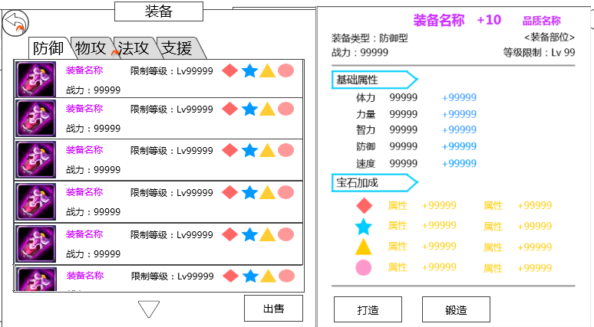

 |  | 界面出现条件
 |  |  | 点击装备列表唤出
 |  |  | 特殊逻辑
 |  |  |  | 玩家出售当前开启装备详情界面的装备，则关闭装备详情界面
 |  | 界面出现位置
 |  |  | 见示意图
 |  | 具体界面格式
 |  |  | 装备属性界面状态二，具体详见宠物界面文档 装备属性界面
 |  | 装备详情界面上按钮逻辑
 |  |  | 装备详情界面上按钮逻辑同宠物界面

美术需求
背包

 |  |  |  |  |  |  |  |  |  |  |  | 关闭按钮

 |  |  |  |  |  |  |  |  |  |  |  | 道具类型分页

 |  |  |  |  |  |  |  |  |  |  |  | 道具显示区域

 |  |  |  |  |  |  |  |  |  |  |  | 出售按钮

宝箱
 |  | 默认选择 宝箱分页
 |  | 按钮状态（通用）
 |  |  | 点击/选中

宝箱
 |  |  | 常态

 | 道具显示区域
 |  | 玩家可上下自由滑动列表
 |  |  | 若物品数量超过显示区域大小，显示下拉提示
 |  | 显示规则
 |  |  | 每页显示数量 |  | 待定
 |  |  | 道具按照从左至右从上至下的顺序排列

 | 关闭按钮
 |  | 显示位置
 |  |  | 见示意图
 |  | 出现/隐藏规则
 |  |  | 背包界面显示时显示
 |  | 按钮样式
 |  |  | 点击
 |  |  | 常态
 |  | 按钮操作
 |  |  | 玩家点击
 |  |  |  | 退出背包界面回到主界面
 |  | 音效
 |  |  | 事件 | 音效资源
 |  |  | 点击按钮 | 待定

 | 出售按钮
 |  | 显示位置
 |  |  | 见示意图
 |  | 出现/隐藏规则
 |  |  | 背包界面显示时显示
 |  |  | 点击出售后，出售按钮隐藏
 | 多语言 | 按钮文案
 |  |  | 出售
 |  | 按钮样式
 |  |  | 点击
 |  |  | 常态
 |  |  | 禁用
 |  | 音效
 |  |  | 事件 | 音效资源
 |  |  | 点击按钮 | 待定

 | 不同道具列表信息
 |  | 宝箱
 |  |  | 道具icon | 道具名称

 |  |  |  | 使用条件 |  |  | 使用按钮
 |  | 道具icon
 |  |  | 符合道具icon通用样式规则

 |  | 道具名称
 |  | 多语言 | 显示 “道具名称”
 |  |  | 字色 | 根据道具的品质显示对应颜色
 |  |  | 字号 | 待定

 |  | 使用条件
 |  |  | 显示 需求道具名称与玩家目前拥有该道具个数，仅宝箱类道具显示
 |  |  | 多语言 | 需求道具名称
 |  |  |  |  | 固定长度（具体长度待定），通过Item表中 needItem读取
 |  |  |  |  | 显示 “道具名称”
 |  |  |  |  | 字色 | 根据道具的品质显示对应颜色
 |  |  |  |  | 字号 | 待定
 |  |  |  | 剩余：
 |  |  |  |  | 固定位置显示（具体位置看需求道具名称长度）
 |  |  |  |  | 内容 | 剩余：
 |  |  |  |  | 字色 | 系统字色
 |  |  |  |  | 字号 | 待定
 |  |  |  | 玩家目前拥有该道具个数
 |  |  |  |  | 通过读取数据库读取玩家拥有该道具数量
 |  |  |  |  | 内容 | 数字（整型）
 |  |  |  |  | 字色
 |  |  |  |  |  | 当玩家拥有该道具数量>0
 |  |  |  |  |  |  | 系统字色
 |  |  |  |  |  | 当玩家拥有该道具数量=0
 |  |  |  |  |  |  | 红色
 |  |  |  |  | 字号 | 待定

 |  | 使用按钮
 |  |  | 控件类型
 |  |  |  | 按钮
 |  |  | 显示位置
 |  |  |  | 见示意图
 |  |  | 出现/隐藏规则
 |  |  |  | 背包宝箱分页显示
 |  |  | 按钮文案
 |  |  |  | 使用
 |  |  | 按钮样式
 |  |  |  | 普通 | 待美术设计后回归
 |  |  |  | 按下 | 待美术设计后回归
 |  |  | 音效
 |  |  |  | 事件 | 音效资源
 |  |  |  | 点击按钮 | 待定

 | 数量选择二级确认框

 | 开启宝箱Icon

 |  |  |  |  |  |  | 玩家自主调整使用个数按钮

 |  |  | 开启宝箱Icon
 |  |  |  | 符合道具icon通用样式规则

 |  |  | 玩家自主调整使用个数按钮
 |  |  |  | 按钮状态
 |  |  |  |  | 普通
 |  |  |  |  | 按下
 |  |  |  |  | 禁用
 |  |  |  | 按钮操作
 |  |  |  |  | 单击可调整玩家使用宝箱个数
 |  |  |  |  | 单次调整最小单位数量为1
 |  |  |  |  | 最大使用个数
 |  |  |  |  |  | 当玩家拥有宝箱个数<10
 |  |  |  |  |  |  | 最大使用个数=玩家拥有宝箱个数
 |  |  |  |  |  | 当玩家拥有宝箱个数>=10
 |  |  |  |  |  |  | 最大使用个数=10
 |  |  |  |  | 最小使用个数 | 1
 |  |  |  |  | 通过按钮使使用个数=最小使用个数
 |  |  |  |  |  | 左侧玩家自主调整使用个数按钮为禁用状态
 |  |  |  |  | 通过按钮使使用个数=最大使用个数
 |  |  |  |  |  | 右侧玩家自主调整使用个数按钮为禁用状态
 |  |  |  | 音效
 |  |  |  |  | 事件 | 音效资源
 |  |  |  |  | 点击按钮 | 待定
 |  |  | 取消按钮
 |  |  |  | 关闭二级
 |  |  | 确定按钮
 |  |  |  | 关闭二级，开启宝箱，弹出宝箱奖励界面
 |  | 宝箱奖励界面
999999
999999
2
2
2
2

界面标题

获得金币

开启宝箱个数

获得道具

 |  |  |  |  |  |  |  | 确定按钮

 |  | 窗口类型
 |  |  | 浮窗窗口A
 |  | 窗口内容
 |  |  | 包含每次开启宝箱结果展示
 |  |  | 每次开宝箱奖励展示
 |  |  |  | 每一次开启宝箱结果为一行
 |  |  |  | 界面中最多可以同时展示2行
 |  | 多语言 | 界面标题
 |  |  |  | 领取成功

 |  |  | 获得金币
 |  |  |  | 显示金币Icon和具体获得金币数量，若宝箱无金币奖励则金币数量显示为0
 |  |  |  | 玩家开启宝箱后，若获得金币超出玩家可拥有金币上限则超出部分不给玩家
 |  |  |  | 获得金币数量最大6位
 |  |  |  | 字色 | 采用系统默认字色
 |  |  |  | 字号 | 待定

 |  |  | 开启宝箱个数
 |  |  |  | 显示是第几个宝箱的奖励，最大为10
 |  |  |  | 字色 | 采用系统默认字色
 |  |  |  | 字号 | 待定

 |  |  | 获得道具
 |  |  |  | 从左至右依次显示玩家开启宝箱获得的道具图标及个数
 |  |  |  | 最多可以显示下8个图标，超过8个图标不显示
 |  |  |  | 点击图标可以显示tips，tips位置显示同通用规则
 |  |  |  |  | 道具icon
 |  |  |  |  |  | 符合道具icon通用样式规则
 |  |  |  |  | 道具名称
 |  |  |  |  | 多语言 | 显示 “道具名称”
 |  |  |  |  |  | 字色 | 根据道具的品质显示对应颜色
 |  |  |  |  |  | 字号 | 待定

 |  |  | 确定按钮
 |  |  |  | 按钮状态
 |  |  |  |  | 普通
 |  |  |  |  | 按下
 |  |  |  | 按钮操作
 |  |  |  |  | 点击后，关闭界面

 |  | 展示动画规则
 |  |  | 先出现标题，然后逐次宝箱奖励展示，每次出现1行，最后出现退出提示
 |  |  | 当展示次数超过2时，已展示内容向上翻滚，同时显示最新的一条展示内容
 |  |  | 动画展示过程中，无法响应滑动操作
 |  |  | 动画展示过程中，点击展示界面可以直接将所有内容展示出来，同时显示至最后一个展示的内容
 |  |  | 动画展示结束后，可以响应滑动操作

 | 需求道具购买二级确认框 |  |  |  |  | 玩家拥有钻石 |  | 玩家充值钻石
 |  |  |  |  |  |  |  | 需求道具Icon
 |  |  |  |  |  |  |  |  | 符合道具icon通用样式规则（不显示叠加数量）
 | 需求道具Icon |  |  |  |  |  |  | 需求道具名称
 |  |  |  |  |  |  |  | 多语言 | 显示 “道具名称”
 |  |  |  |  |  |  |  |  | 字色 | 根据道具的品质显示对应颜色
 |  |  |  |  |  |  |  |  | 字号 | 待定
 |  |  |  |  |  |  |  | 购买个数默认为1
 | 需求道具名称 |  |  |  |  |  |  | 玩家自主调整购买个数按钮
 |  |  |  |  |  |  |  |  | 按钮状态
 |  |  |  |  |  |  |  |  |  | 普通
 |  |  |  |  |  | 玩家自主调整购买个数按钮 |  |  |  | 按下
 |  |  |  | 玩家购买花费 |  |  |  |  |  | 禁用
 |  |  |  |  |  |  |  |  | 按钮操作
 |  |  |  |  |  |  |  |  |  | 单击可调整玩家购买宝箱个数
 |  |  |  |  |  |  |  |  |  | 单次调整最小单位数量为1
 |  |  |  |  |  |  |  |  |  | 最大购买个数 | 10
 |  |  |  |  |  |  |  |  |  | 最小购买个数 | 1
 |  |  |  |  |  |  |  |  |  | 通过按钮使使用个数=最小使用个数
 |  |  |  |  |  |  |  |  |  |  | 左侧玩家自主调整使用个数按钮为禁用状态
 |  |  |  |  |  |  |  |  |  | 通过按钮使使用个数=最大使用个数
 |  |  |  |  |  |  |  |  |  |  | 右侧玩家自主调整使用个数按钮为禁用状态
 |  |  |  |  |  |  |  |  | 音效
 |  |  |  |  |  |  |  |  |  | 事件 | 音效资源
 |  |  |  |  |  |  |  |  |  | 点击按钮 | 待定
 |  |  |  |  |  |  |  | 玩家拥有钻石
 |  |  |  |  |  |  |  |  | 显示玩家当前拥有的钻石数量
 |  |  |  |  |  |  |  |  | 钻石上限待定，排版留11个数字位
 |  |  |  |  |  |  |  |  | 显示遵循通用货币显示规范
 |  |  |  |  |  |  |  |  | 对齐方式 | 左对齐
 |  |  |  |  |  |  |  |  | 字色 | 采用系统默认字色
 |  |  |  |  |  |  |  |  | 字号 | 待定
 |  |  |  |  |  |  |  | 玩家充值钻石
 |  |  |  |  |  |  |  |  | 具体待定
 |  |  |  |  |  |  |  | 玩家购买花费
 |  |  |  |  |  |  |  |  | 显示玩家购买当前个数道具需要花费的钻石=道具单价*玩家购买个数
 |  |  |  |  |  |  |  |  |  | 其中道具单价从Item表中buyPrice读取
 |  |  |  |  |  |  |  |  | 字色
 |  |  |  |  |  |  |  |  |  | 玩家购买花费<=玩家拥有钻石
 |  |  |  |  |  |  |  |  |  |  | 采用系统默认字色
 |  |  |  |  |  |  |  |  |  | 玩家购买花费>玩家拥有钻石
 |  |  |  |  |  |  |  |  |  |  | 红色
 |  |  |  |  |  |  |  | 取消按钮
 |  |  |  |  |  |  |  |  | 关闭二级
 |  |  |  |  |  |  |  | 确定按钮
 |  |  |  |  |  |  |  |  | 玩家购买花费<=玩家拥有钻石
 |  |  |  |  |  |  |  |  |  | 关闭二级，购买相应道具，获得的道具直接进包并刷新背包显示
 |  |  |  |  |  |  |  |  | 玩家购买花费>玩家拥有钻石
 |  |  |  |  |  |  |  |  |  | 提示bag_record_005

 |  | 角色消耗品列表
 |  |  |  | 道具Icon | 道具名称 |  |  | 使用按钮

 |  |  | 道具icon
 |  |  |  | 同宝箱列表

 |  |  | 装备名称
 |  |  | 多语言 | 同宝箱列表

 |  |  | 使用按钮
 |  |  |  | 控件类型
 |  |  |  |  | 按钮
 |  |  |  | 显示位置
 |  |  |  |  | 见示意图
 |  |  |  | 出现/隐藏规则
 |  |  |  |  | 背包消耗品分页显示
 |  |  |  | 按钮文案
 |  |  |  |  | 使用
 |  |  |  | 按钮样式
 |  |  |  |  | 普通 | 待美术设计后回归
 |  |  |  |  | 按下 | 待美术设计后回归
 |  |  |  | 音效
 |  |  |  |  | 事件 | 音效资源
 |  |  |  |  | 点击按钮 | 待定
 |  |  |  | 按钮操作
 |  |  |  |  | 点击使用该道具

 |  | 宝石分页

 |  |  | 宝石列表格式见 宠物界面文档 装备镶嵌宝石界面分页
 |  |  | 特殊逻辑
 |  |  |  | 屏蔽列表上按钮
 |  | 材料分页
 |  |  | 显示逻辑完全同消耗品显示
 |  |  | 特殊逻辑
 |  |  |  | 屏蔽列表上按钮
 |  |  | 材料列表

 |  |  |  |  |  |  |  |  |  |  |  |  | 道具出售选择列表

 |  |  |  |  |  |  |  |  |  |  |  |  | 取消确认按钮

 |  | 道具出售选择列表

 |  |  | 出售价格
 |  |  |  | 目前定义道具卖店产出全部为金币
 |  |  |  | 通过item表中sellPrice列读取
 |  |  |  | 显示位置 | 见示意图
 |  |  |  | 字色 | 系统字色
 |  |  |  | 字号 | 待定

 |  |  | 出售选择按钮
 |  |  |  | 控件类型
 |  |  |  |  | 按钮
 |  |  |  | 显示位置
 |  |  |  |  | 见示意图
 |  |  |  | 出现/隐藏规则
 |  |  |  |  | 玩家点击出售后，道具出售选择列表内出现
 |  |  |  | 按钮文案
 |  |  |  |  | 无
 |  |  |  | 按钮样式
 |  |  |  |  | 普通 | 待美术设计后回归
 |  |  |  |  | 按下 | 待美术设计后回归
 |  |  |  |  | 选中 | 待美术设计后回归
 |  |  |  | 音效
 |  |  |  |  | 事件 | 音效资源
 |  |  |  |  | 点击按钮 | 待定

 |  | 选中后

 |  |  |  | 出售个数字色 |  | 待定

 |  | 半透出售数量选择界面
Max
撤销
确定

 |  |  |  | 玩家自主调整购买个数按钮
 |  |  |  |  | 按钮状态
 |  |  |  |  |  | 普通
 |  |  |  |  |  | 按下
 |  |  |  |  |  | 禁用
 |  |  |  |  | 按钮操作
 |  |  |  |  |  | 单击可调整玩家出售道具个数
 |  |  |  |  |  | 单次调整最小单位数量为1
 |  |  |  |  |  | 最大出售道具个数 | 玩家拥有该道具个数
 |  |  |  |  |  | 最小出售道具个数 | 1
 |  |  |  |  |  | 通过按钮使使用个数=最小使用个数
 |  |  |  |  |  |  | 左侧玩家自主调整使用个数按钮为禁用状态
 |  |  |  |  |  | 通过按钮使使用个数=最大使用个数
 |  |  |  |  |  |  | 右侧玩家自主调整使用个数按钮为禁用状态
 |  |  |  |  |  | 长按可连续调整出售道具个数，目前定义起始1s变化5个，随时间1s变化数量上涨（具体数量待定）
 |  |  |  |  |  | 点击除出售数量选择界面其余位置关闭界面，不响应选中操作
 |  |  |  | 、
 |  |  |  |  | 按钮状态
 |  |  |  |  |  | 普通
 |  |  |  |  |  | 按下
 |  |  |  |  | 按钮操作
 |  |  |  |  |  | 点击后，关闭二级，在道具出售选择列表上显示玩家选择的出售个数
 |  |  |  | Min按钮
 |  |  |  |  | 按钮状态
 |  |  |  |  |  | 普通
 |  |  |  |  |  | 按下
 |  |  |  |  | 按钮操作
 |  |  |  |  |  | 玩家点击按钮将置出售数量为1
 |  |  |  | Max按钮
 |  |  |  |  | 按钮状态
 |  |  |  |  |  | 普通
 |  |  |  |  |  | 按下
 |  |  |  |  | 按钮操作
 |  |  |  |  |  | 玩家点击按钮将置出售数量为玩家拥有该道具个数
 |  |  |  | 撤销按钮
 |  |  |  |  | 按钮状态
 |  |  |  |  |  | 普通
 |  |  |  |  |  | 按下
 |  |  |  |  | 按钮操作
 |  |  |  |  |  | 点击后，关闭二级，取消按钮选中状态，取消显示道具出售选择列表出售个数

 |  | 取消
 |  |  | 控件类型
 |  |  |  | 按钮
 |  |  | 显示位置
 |  |  |  | 见示意图
 |  |  | 出现/隐藏规则
 |  |  |  | 玩家点击出售后出现
 |  |  | 按钮文案
 |  |  |  | 取消
 |  |  | 按钮样式
 |  |  |  | 普通 | 待美术设计后回归
 |  |  |  | 按下 | 待美术设计后回归
 |  |  | 音效
 |  |  |  | 事件 | 音效资源
 |  |  |  | 点击按钮 | 待定

 |  |  | 按钮操作
 |  |  |  | 退出道具出售状态，回到背包状态

 |  | 确定
 |  |  | 控件类型
 |  |  |  | 按钮
 |  |  | 显示位置
 |  |  |  | 见示意图
 |  |  | 出现/隐藏规则
 |  |  |  | 玩家点击出售后出现
 |  |  | 按钮文案
 |  |  |  | 确定
 |  |  | 按钮样式
 |  |  |  | 普通 | 待美术设计后回归
 |  |  |  | 按下 | 待美术设计后回归
 |  |  | 音效
 |  |  |  | 事件 | 音效资源
 |  |  |  | 点击按钮 | 待定

 |  |  | 按钮操作
 |  |  |  | 若玩家未选中出售道具时，提示bag_record_007
 |  |  |  |  | 点击确认弹出确认出售二级界面
确定
*若金币达到上限，出售将无法继续获得金币

 |  |  |  |  |  |  | 具体逻辑
 |  |  |  |  |  |  |  | 总计出售价格=全体道具收入量的和
 |  |  |  |  |  |  |  | 每件道具收入量=每件装备出售个数*单价
 |  |  |  |  |  |  |  | 单价
 |  |  |  |  |  |  |  |  | 通过item表中sellPrice列读取
 |  |  |  |  |  |  | 取消按钮
 |  |  |  |  |  |  |  | 通用按钮状态
 |  |  |  |  |  |  |  | 按钮操作
 |  |  |  |  |  |  |  |  | 关闭二级，回到道具出售选择列表
 |  |  |  |  |  |  | 确定按钮
 |  |  |  |  |  |  |  | 通用按钮状态
 |  |  |  |  |  |  |  | 按钮操作
 |  |  |  |  |  |  |  |  | 将玩家所选道具出售获得金币，刷新背包并退出道具出售状态

自用
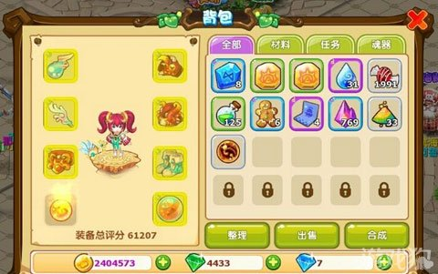
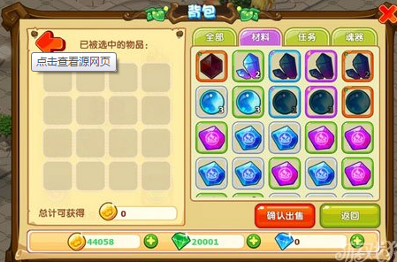
背包
定义产出药物，经验丹等材料的便捷使用（梦幻的红芦羹）

原思路
背包开启、关闭方式
 | 单独开启
 |  | 玩家点击背包按钮 |  | 背包按钮具体位置待定
 | 关闭
 |  | 玩家点击背包界面关闭按钮

背包界面显示位置
 | 背包界面为模态界面，出现在屏幕中心，背包界面出现时背景加黑色遮罩 |  |  |  |  |  |  |  |  |  | 标题
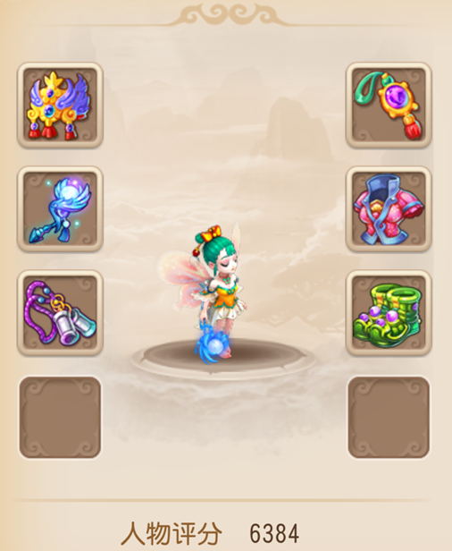
装备
消耗品
材料
碎片
全部
整理
出售
背包
UI样式
 |  |  |  |  |  |  |  |  |  |  |  | 关闭按钮

 |  |  |  |  |  |  |  |  |  |  |  | 道具类型分页

 |  |  |  |  |  |  |  |  |  |  |  | 物品显示区
 |  | 人物界面

 |  |  |  |  |  |  |  |  |  |  |  | 背包附属功能

 |  | 资产显示区

 | 标题
 |  | 居中显示界面标题

 | 道具类型分页
 |  | 分为五个分页
全部
装备
消耗品
材料
碎片

全部
 |  | 默认选择 全部分页
 |  | 玩家点击不同分页按钮可置换物品显示区显示内容（具体规则见 基础规则切页）
 |  | 按钮状态（通用）
 |  |  | 点击/选中

全部
 |  |  | 常态

 | 物品显示区
 |  | 每个格子显示上可以显示一种道具
 |  | 显示道具数量根据道具叠加属性确定
 |  | 格子大小 | 40*40像素
 |  | 物品显示区初始化格子为100个 |  |  | 5*20 |  |  | 已开启格子 |  |  | 可拓展格子
 |  |  | 其中5*12为已开启格子
 |  |  | 5*8为可拓展格子
 |  |  | 可拓展格子行在已开启格子行的后面
 |  | 一页最多显示5*6个格子
 |  |  | 最下面显示出第7行格子的上边沿
 |  |  | 玩家在显示区域可以通过滑动来上下滚动格子（具体滚动逻辑同基础逻辑）
 |  |  | 每次打开背包，默认回到最上方

 |  | 背包扩展二级 |  | 规则见 基础规则26行
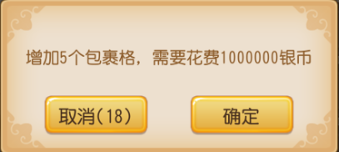

取消

 |  |  | 按钮状态（通用）

 |  |  |  |  |  | 常态

 |  |  |  |  |  | 点击

 |  |  | 规则
 |  |  |  | 玩家点击确定则判断玩家是否拥有足够所需物品
 |  |  |  |  | 足够
 |  |  |  |  |  | 扣除资源
 |  |  |  |  |  | 可拓展格子->已开启格子
 |  |  |  |  |  | 二级关闭
 |  |  |  |  | 不够
 |  |  |  |  |  | 弹出提示 金币不足
 |  |  |  |  |  | 二级关闭
 |  |  |  | 玩家点击取消则直接关闭二级
 | 人物界面
 |  | 显示玩家已装备的装备及3D人物模型
 |  | 具体待定

 | 资产显示区
 |  | 显示玩家当前的资产情况
 |  | 分为3项显示
 |  |  | 数量的字体 | 待定
 |  |  | 字色 | 待定
 |  |  | 数字居中显示

 |  |  | 第一项显示为玩家绑定货币及数量
 |  |  |  | 代币Icon待定
 |  |  |  | 数量级 | 1-99999999
 |  |  |  |  | 点击+号索引至商城购买绑定货币界面

 |  |  | 第二项显示为玩家非绑定货币及数量
 |  |  |  | 代币Icon待定
 |  |  |  | 数量级 | 1-99999999
 |  |  |  |  | 点击+号索引至商城购买非绑定货币界面

 |  |  | 第三项显示为玩家人民币货币及数量
 |  |  |  | 代币Icon待定
 |  |  |  | 数量级 | 1-99999999
 |  |  |  |  | 点击+号索引至充值界面

 | 背包附属功能
 |  | 整理按钮
 |  |  | 按钮状态
整理

 |  |  |  |  |  |  | 常态

整理
 |  |  |  |  |  |  | 点击

 |  |  | 具体功能逻辑见 基础规则35行
 |  | 出售按钮
 |  |  | 按钮状态同整理
 |  |  | 当点击出售按钮时，判断物品显示区 是否有道具
 |  |  |  | 有
 |  |  |  |  | 人物界面替换为出售界面，按钮变化（具体形式见下）
 |  |  |  | 无
 |  |  |  |  | 弹出提示 没有可出售道具

 | 关闭按钮
 |  | 点击后可关闭背包界面

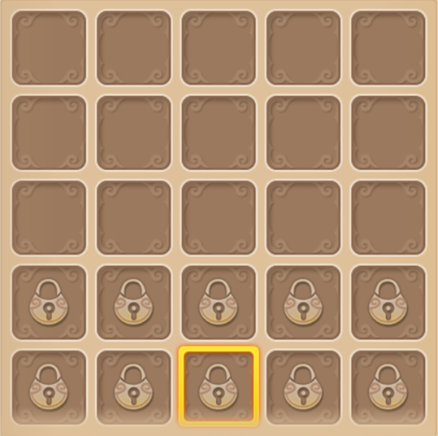
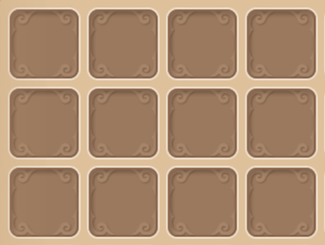
装备
消耗品
材料
碎片
全部
取消
出售
背包
已被选中的物品:
总计可获得

 |  |  | 出售界面

 | 出售界面
 |  | 返回按钮
 |  |  | 按钮状态

 |  |  |  | 常态

 |  |  |  | 点击

 |  |  | 规则
 |  |  |  | 玩家点击返回按钮回到正常背包界面（回归人物界面）
 |  | 出售物品区域
 |  |  | 4*4个格子
 |  |  | 具体规则
 |  |  |  | 玩家点击物品显示区域物品
 |  |  |  |  | 判断出售物品区域是否已满
 |  |  |  |  |  | 是
 |  |  |  |  |  |  | 提示 出售物品区域已满不可继续出售
 |  |  |  |  |  | 否
 |  |  |  |  |  |  | 判断物品品质
 |  |  |  |  |  |  |  | 白，绿，蓝
 |  |  |  |  |  |  |  |  | 判断物品堆叠
 |  |  |  |  |  |  |  |  |  | 无堆叠
 |  |  |  |  |  |  |  |  |  |  | 直接将该道具移入出售物品区域
 |  |  |  |  |  |  |  |  |  | 有堆叠
 |  |  |  |  |  |  |  |  |  |  | 弹出确认数量界面
 |  |  |  |  |  |  |  | 蓝以上
 |  |  |  |  |  |  |  |  | 提示确认出售二级
 |  |  |  |  |  |  |  |  | 判断物品堆叠
 |  |  |  |  |  |  |  |  |  | 无堆叠
 |  |  |  |  |  |  |  |  |  |  | 直接将该道具移入出售物品区域
 |  |  |  |  |  |  |  |  |  | 有堆叠
 |  |  |  |  |  |  |  |  |  |  | 弹出确认数量界面

 |  | 提示确认出售二级

是否确认将该道具移入出售界面

取消

 |  | 弹出确认数量界面
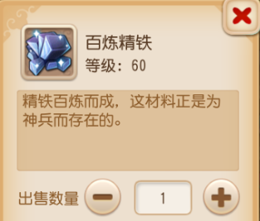

 |  |  |  | 全部按钮状态同返回按钮

 |  |  |  | 点击-号，玩家出售数量-1，出售数量最小值为1，继续点击无反馈

 |  |  |  | 点击+号，玩家出售数量+1，出售数量最大值为玩家拥有该道具数量，继续点击无反馈

 |  |  |  | 点击确认按钮，退出确认数量界面，将玩家确认数量的该道具放至出售界面（堆叠状态）

 |  |  |  | 点击关闭按钮，退出确认数量界面

 |  | 可获得货币数量
 |  |  | icon为绑定代币
 |  |  | 玩家可获得货币数量=玩家放入出售界面的道具价格总值（个体价格*堆叠数量的和）
 |  |  | 玩家每放入一个道具至出售界面则刷新该值将新放入道具的价格加入总值

 |  | 取消按钮，出售按钮
 |  |  | 状态同返回按钮
 |  |  | 取消按钮逻辑同返回按钮
 |  |  | 玩家点击出售按钮
 |  |  |  | 提示玩家获得总计货币量的货币
 |  |  |  | 回到正常背包界面（回归人物界面）

自用2
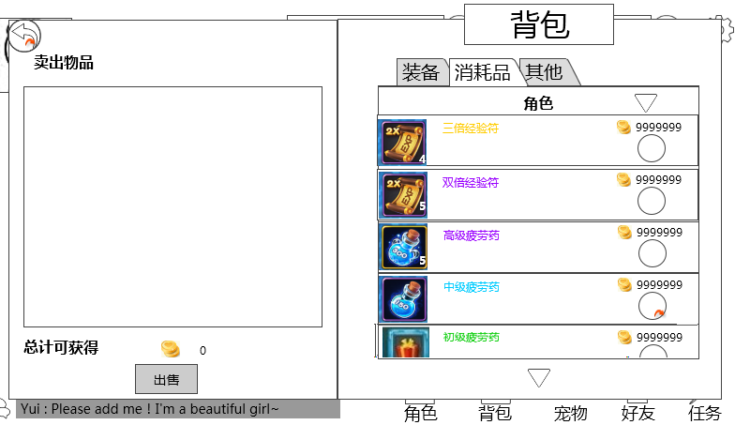

 | 返回按钮

 | 出售清单

 |  |  |  |  |  |  |  |  |  | 出售选择列表

 | 总计出售收入

 |  |  |  |  | 出售按钮

出售选择列表
 | 基础逻辑
 |  | 玩家点击出售按钮后需要刷新背包列表，将item表中sellPrice列为0的道具踢出，整合出售选择列表
 |  | 目前定义道具卖店产出全部为金币

 | 装备列表 |  |  |  |  | 金币Icon

 |  |  |  |  |  |  |  | 装备出售价格，选择框

 |  | 具体逻辑
 |  |  | 屏蔽原有的装备类型，等级限制
 |  |  | 将宝石显示位置前移至示意图位置
 |  |  | 列表后端添加装备出售价格，出售选择框
 |  |  |  | 出售价格
 |  |  |  |  | 通过item表中sellPrice列读取
 |  |  |  |  | 字色 | 系统字色
 |  |  |  |  | 字号 | 待定
 |  |  |  | 出售选择框
 |  |  |  |  | 控件类型
 |  |  |  |  |  | 按钮
 |  |  |  |  | 显示位置
 |  |  |  |  |  | 见示意图
 |  |  |  |  | 出现/隐藏规则
 |  |  |  |  |  | 玩家点击出售后，出售选择列表内出现
 |  |  |  |  | 按钮文案
 |  |  |  |  |  | 无
 |  |  |  |  | 按钮操作
 |  |  |  |  |  | 判定按钮状态
 |  |  |  |  |  |  | 普通
 |  |  |  |  |  |  |  | 玩家点击后变为选中状态
 |  |  |  |  |  |  |  | 判定玩家拥有该道具个数=1
 |  |  |  |  |  |  |  |  | 该选中道具从出售选择列表直接进入出售清单 | 出售个数默认为玩家拥有该道具个数
 |  |  |  |  |  |  |  | 玩家拥有该道具个数>1 |  | 玩家自主调整购买个数按钮
 |  |  |  |  |  |  |  |  | 弹出半透出售数量选择界面 |  | 按钮状态
 |  |  |  |  |  |  |  |  |  |  |  | 普通
 |  |  |  |  |  |  |  |  |  |  |  | 按下
 |  |  |  |  |  |  |  |  |  |  |  | 禁用
 |  |  |  |  |  |  |  |  |  |  | 按钮操作
 |  |  |  |  |  |  |  |  |  |  |  | 单击可调整玩家出售道具个数
 |  |  |  |  |  |  | 选中 |  |  |  |  | 单次调整最小单位数量为1
 |  |  |  |  |  |  |  | 点击回到普通状态，该道具从出售清单进入出售选择列表 |  |  |  | 最大出售道具个数 | 玩家拥有该道具个数
 |  |  |  |  |  |  |  |  |  |  |  | 最小出售道具个数 | 0
 |  |  |  |  |  |  |  |  |  |  |  | 通过按钮使使用个数=最大使用个数/最小使用个数，对应按钮变为禁用状态
 |  |  |  |  |  |  |  |  |  |  |  | 长按可连续调整出售道具个数
 |  |  |  |  |  |  |  |  |  |  |  | 点击除出售数量选择界面其余位置关闭界面
 |  |  |  |  |  |  |  |  |  | 确定按钮
 |  |  |  |  |  |  |  |  |  |  | 关闭二级，该选中道具按照玩家所选个数从出售选择列表直接进入出售清单
 |  |  |  |  | 按钮样式
 |  |  |  |  |  | 普通 | 待美术设计后回归
 |  |  |  |  |  | 按下 | 待美术设计后回归
 |  |  |  |  |  | 选中 | 待美术设计后回归
 |  |  |  |  | 音效
 |  |  |  |  |  | 事件 | 音效资源
 |  |  |  |  |  | 点击按钮 | 待定

 | 宝箱列表
 |  | 具体逻辑
 |  |  | 屏蔽使用条件显示
 |  |  | 列表后端添加装备出售价格，出售选择框
 |  |  |  | 具体出售价格，出售选择框逻辑同装备列表

 | 其余列表
 |  | 具体逻辑
 |  |  | 列表后端添加装备出售价格，出售选择框
 |  |  |  | 具体出售价格，出售选择框逻辑同装备列表

出售清单

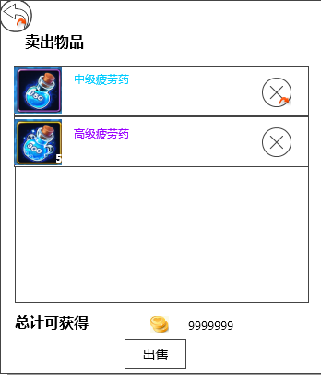

 | 道具名称
 | 道具Icon |  |  |  |  |  |  | 取消按钮

 | 道具名称
 | 多语言 | 显示 “道具名称”
 |  | 字色 | 根据道具的品质显示对应颜色
 |  | 字号 | 待定
 | 道具Icon
 |  | 符合道具icon通用样式规则
 |  | 特殊逻辑
 |  |  | 右下角显示数字为玩家选择出售的个数
 | 取消按钮
 |  | 控件类型
 |  |  | 按钮
 |  | 显示位置
 |  |  | 见示意图
 |  | 出现/隐藏规则
 |  |  | 玩家添加出售道具后显示
 |  | 按钮文案
 |  |  | 无
 |  | 按钮操作
 |  |  | 点击取消按钮，该道具从出售清单进入出售选择列表
 |  |  | 若取消操作下出售清单仍有道具则道具上移
 |  | 按钮样式
 |  |  | 普通 | 待美术设计后回归
 |  |  | 按下 | 待美术设计后回归
 |  | 音效
 |  |  | 事件 | 音效资源
 |  |  | 点击按钮 | 待定

 | 总计出售收入
 |  | 收入量=每件装备出售个数*单价
 |  | 单价
 |  |  | 通过item表中sellPrice列读取

返回按钮
 | 控件类型
 |  | 按钮
 | 显示位置
 |  | 见示意图
 | 出现/隐藏规则
 |  | 玩家进入出售界面时出现
 | 按钮文案
 |  | 无
 | 按钮操作
 |  | 玩家点击返回按钮，关闭左侧背包出售界面（右侧背包停在哪个分页就在哪个分页）

 | 按钮样式
 |  | 普通 | 待美术设计后回归
 |  | 按下 | 待美术设计后回归
 | 音效
 |  | 事件 | 音效资源
 |  | 点击按钮 | 待定

出售按钮
 | 控件类型
 |  | 按钮
 | 显示位置
 |  | 见示意图
 | 出现/隐藏规则
 |  | 玩家进入出售界面时出现
 | 按钮文案
 |  | 出售
 | 按钮操作
 |  | 玩家点击出售按钮，弹出出售确认界面
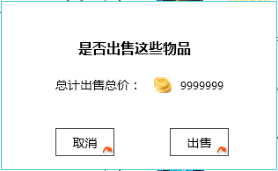

 |  |  |  |  |  |  |  | 采用UI通用标准的确认窗口
 |  |  |  |  |  |  |  | 出售总价显示规则同出售清单
 |  |  |  |  |  |  |  | 点击取消按钮，关闭二级，出售操作取消。点击“确定”，出售玩家出售清单内物品

 | 按钮样式
 |  | 普通 | 待美术设计后回归
 |  | 按下 | 待美术设计后回归
 | 音效
 |  | 事件 | 音效资源
 |  | 点击按钮 | 待定

 | 子类标签

 |  | 细化分类每个分页中显示道具的种类
 |  | 对应关系
 |  |  | 分页 | 子类标签 | 类型判定 | 条件判定
 |  |  | 装备 | 宠物装备 | equip
 |  |  |  | 宝石 | gem
 |  |  | 消耗品 | 宝箱 | box
 |  |  |  | 角色 | use | classType=1
 |  |  |  | 宠物 | use | classType=2
 |  |  | 其他 | 材料 | item
 |  |  |  | 碎片 | chip
 |  | 按钮状态

 |  |  | 列表收起状态

 |  |  | 列表开启状态

 |  | 具体逻辑
 |  |  | 玩家点击子类标签
 |  |  |  | 若玩家拥有该子类标签下道具
 |  |  |  |  | 子类标签从收起状态变为开启状态
 |  |  |  |  | 将该子类标签移至物品显示区域最上方并显示该类道具，自动将下面的子类标签向下顶至显示道具的末尾
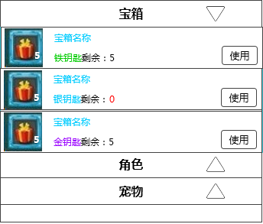

 |  |  |  | 若玩家未拥有该子类标签下道具
 |  |  |  |  | 子类标签从收起状态变为开启状态

装备分页
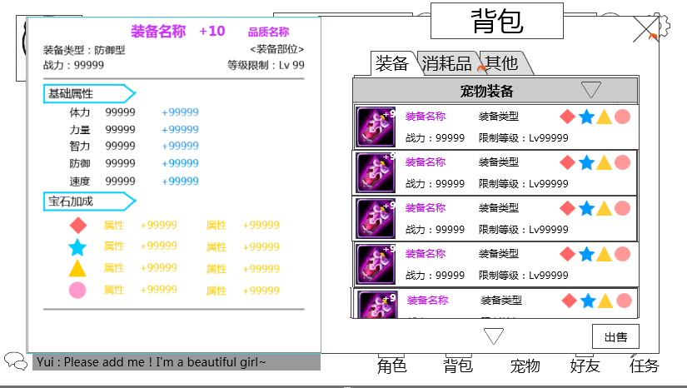

 |  |  |  |  | 装备/宝石列表
装备详情

 | 装备/宝石列表

 |  | 装备/宝石列表格式
 |  |  | 宠物列表格式见 宠物界面文档 装备列表界面分页
 |  |  | 宝石列表格式见 宠物界面文档 装备镶嵌宝石界面分页
 |  |  | 特殊逻辑
 |  |  |  | 屏蔽列表上按钮

 | 装备详情
 |  | 界面出现条件
 |  |  | 点击装备列表唤出
 |  | 界面出现位置
 |  |  | 见示意图
 |  | 具体界面格式
 |  |  | 装备属性界面状态三，具体详见宠物界面文档 装备属性界面
 |  |  | 特殊逻辑
 |  |  |  | 屏蔽界面上按钮

